상품제안서
쿠비녹스 코코 라이스쿡 18P | 상품코드: S12916

 |  |  |  |  |  |  | 02-713-8555 | www.synergygift.co.kr
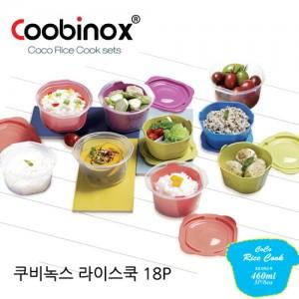

【상세/제작정보】 | 환경호르몬 걱정이 없는 전자렌지 조리용기세트

【인쇄/포장옵션】 | 스티커 / 포장지포장

【공급단가】 | 수량 | 100~ | 300~ | 500~ | 1,000~ | 2,000~
*VAT별도 | 단가 | 5,040원 | 4,880원 | 4,710원 | 4,540원 | 4,370원

【상품 URL】 | https://www.synergygift.co.kr:443/src/goods_detail.php?gdno=14443

